Istruzioni
Prima di tutto compilare i fogli C.A. ala e C.A piani coda. Sono strutturati in maniera identica
L'importante è usare sempre lo stesso riferimento. Io ho usato il bordo di attacco della centina di radice come 0, il risultato x è espresso rispetto a quel riferimento.
Inserendo i valori presi dal dwg il centro aerodinamico medio dell'ala risulta essere a 156mm dal bordo d'attacco del profilo di radice
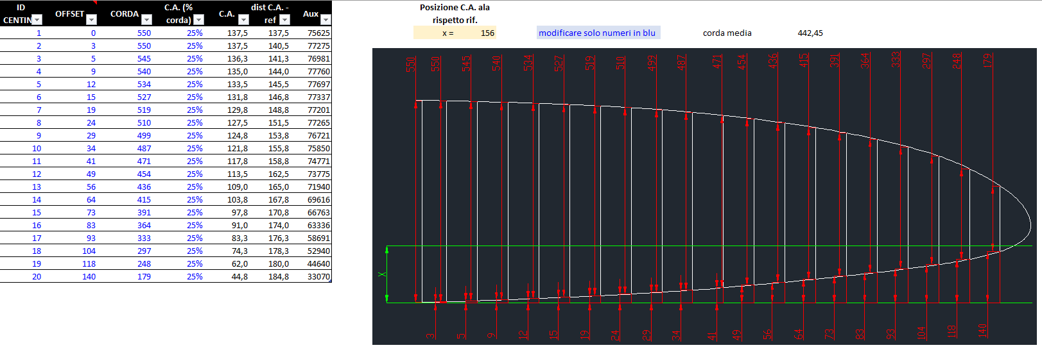

Per i piani di coda ho preso il punto in cui si attaccano alla fusoliera, ovviamente se la x èesce negative si troverà avanzato rispetto al riferimento (più verso la testa dell'aereo rispetto al riferimento)
In questo caso è 57, per cui è più verso la coda.
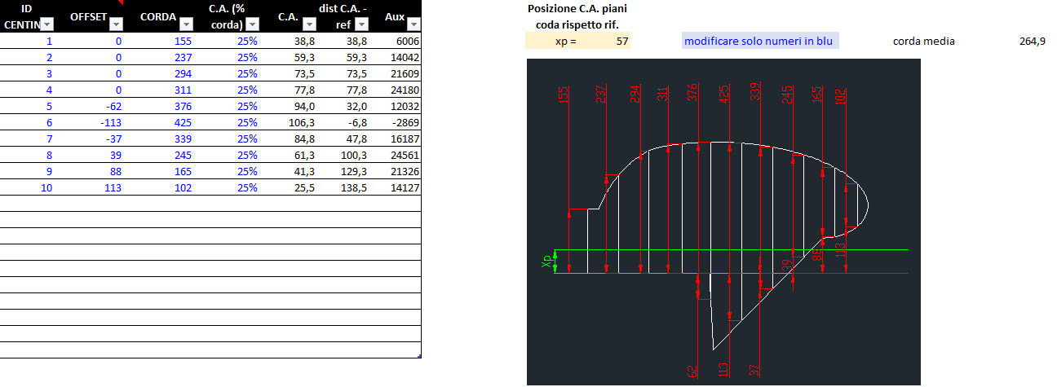

Nei fogli NACA 4412 e NACA 0006 (ipotizzato per piani di coda) ci sono i valori dei coefficienti di porta, resistenza e momento.
Questi valori sono ricavati dal sito
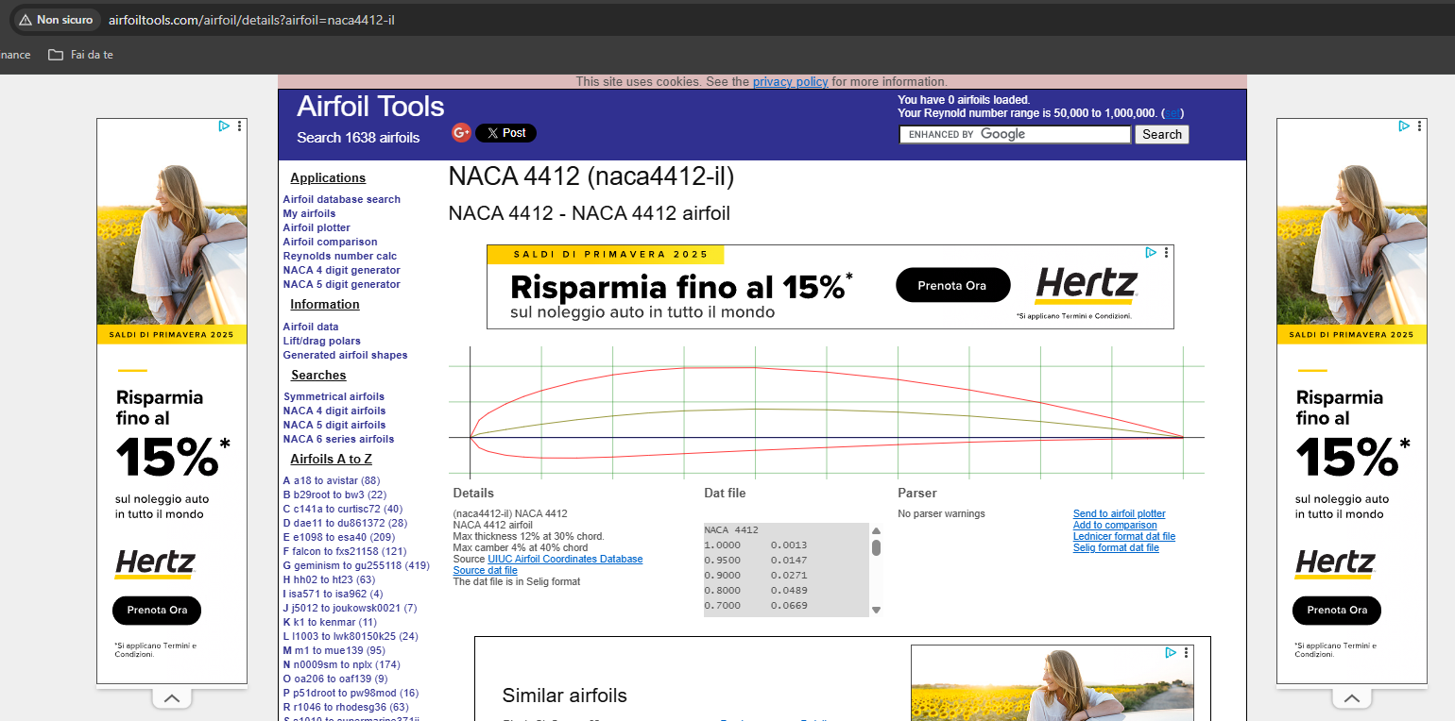

Scegliere i Reynolds più vicino a quello indicato nel foglio riepilogo ed estrarre manualmente i valori dai grafici
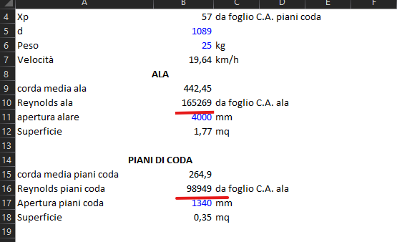

Il foglio riepilogo invece ha quasi tutti dati presi dagli altri fogli, modifcare solamente quelli in BLU
La tabella, sulla base del peso calcola la velocità di volo con l'equilibrio verticale considerando Volo Rettilineo Uniforme (banalmente PESO = PORTANZA ALA + PORTANZA PIANI CODA)
Poi usa la velocità per eseguire l'equailibrio dei momenti usando come unica incognita la posizione del baricentro.
Xcg è il risultato, rispetto al punto di riferimento che è sempre il bordo d'attacco della centina in radice.
Questo viene ripetuto per i diversi angoli di incidenza ai quali può volare l'aereo.
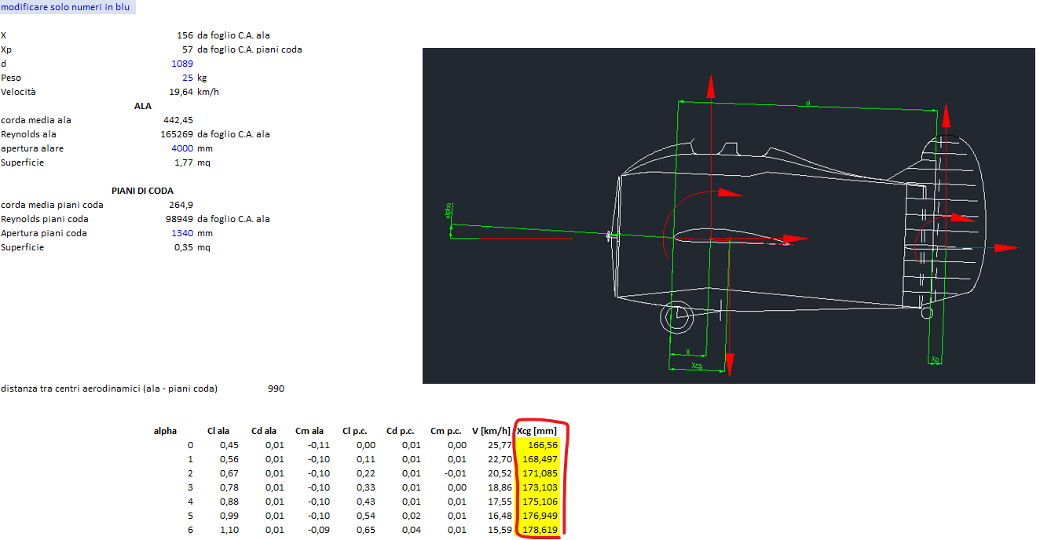

Per posizionare il baricentro si considera la condizione più "usuale" di volo oppure la media indicata sotto

Tutti i dati inseriti tranne il peso, dovrebbero essere giusti. Volendo si può modificare solamente il foglio riepilogo

Riepilogo
modificare solo numeri in blu

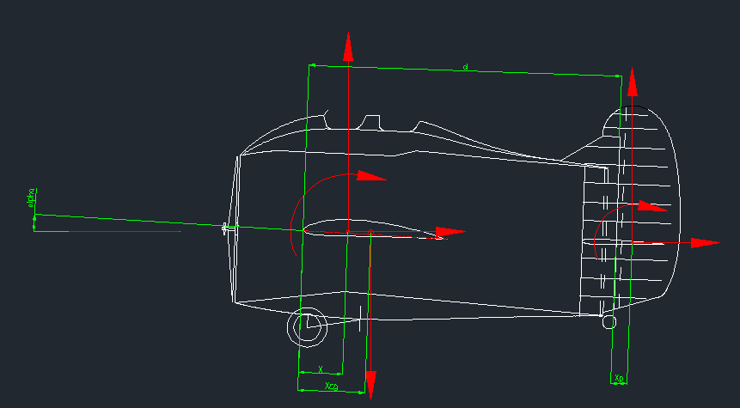
X | 156 | da foglio C.A. ala
Xp | 57 | da foglio C.A. piani coda
d | 1089
Peso | 25 | kg
Velocità | 19.64 | km/h
ALA
corda media ala | 442.45
Reynolds ala | 165269 | da foglio C.A. ala
apertura alare | 4000 | mm
Superficie | 1.77 | mq

PIANI DI CODA
corda media piani coda | 264.9
Reynolds piani coda | 98949 | da foglio C.A. ala
Apertura piani coda | 1340 | mm
Superficie | 0.35 | mq

distanza tra centri aerodinamici (ala - piani coda) |  |  | 990

 | alpha | Cl ala | Cd ala | Cm ala | Cl p.c. | Cd p.c. | Cm p.c. | V [km/h] | Xcg [mm]
 | 0 | 0.45 | 0.01 | -0.11 | 0.00 | 0.01 | 0.00 | 25.77 | 167
 | 1 | 0.56 | 0.01 | -0.10 | 0.11 | 0.01 | 0.01 | 22.70 | 168
 | 2 | 0.67 | 0.01 | -0.10 | 0.22 | 0.01 | -0.01 | 20.52 | 171
 | 3 | 0.78 | 0.01 | -0.10 | 0.33 | 0.01 | 0.00 | 18.86 | 173
 | 4 | 0.88 | 0.01 | -0.10 | 0.43 | 0.01 | 0.01 | 17.55 | 175
 | 5 | 0.99 | 0.01 | -0.10 | 0.54 | 0.02 | 0.01 | 16.48 | 177
 | 6 | 1.10 | 0.01 | -0.09 | 0.65 | 0.04 | 0.01 | 15.59 | 179

 |  |  |  |  |  |  |  | MEDIA | 173
 |  |  |  |  |  |  |  | Rispetto C.A. | 17 | Indietreggiato

C.A. ala
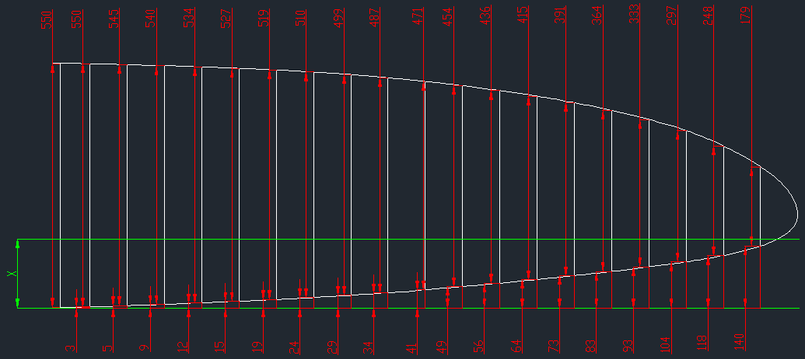
ID CENTINA | OFFSET | CORDA | C.A. (% corda) | C.A. | dist C.A. - ref | Aux | Posizione C.A. ala rispetto rif.
1 | 0 | 550 | 25% | 137.5 | 137.5 | 75625 | x = | 156 | modificare solo numeri in blu | corda media | 442.45
2 | 3 | 550 | 25% | 137.5 | 140.5 | 77275
3 | 5 | 545 | 25% | 136.3 | 141.3 | 76981
4 | 9 | 540 | 25% | 135.0 | 144.0 | 77760
5 | 12 | 534 | 25% | 133.5 | 145.5 | 77697
6 | 15 | 527 | 25% | 131.8 | 146.8 | 77337
7 | 19 | 519 | 25% | 129.8 | 148.8 | 77201
8 | 24 | 510 | 25% | 127.5 | 151.5 | 77265
9 | 29 | 499 | 25% | 124.8 | 153.8 | 76721
10 | 34 | 487 | 25% | 121.8 | 155.8 | 75850
11 | 41 | 471 | 25% | 117.8 | 158.8 | 74771
12 | 49 | 454 | 25% | 113.5 | 162.5 | 73775
13 | 56 | 436 | 25% | 109.0 | 165.0 | 71940
14 | 64 | 415 | 25% | 103.8 | 167.8 | 69616
15 | 73 | 391 | 25% | 97.8 | 170.8 | 66763
16 | 83 | 364 | 25% | 91.0 | 174.0 | 63336
17 | 93 | 333 | 25% | 83.3 | 176.3 | 58691
18 | 104 | 297 | 25% | 74.3 | 178.3 | 52940
19 | 118 | 248 | 25% | 62.0 | 180.0 | 44640
20 | 140 | 179 | 25% | 44.8 | 184.8 | 33070

C.A. piani coda
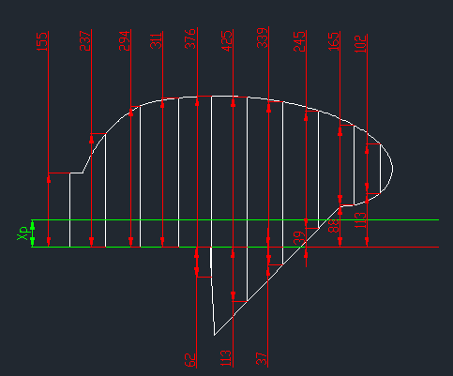
ID CENTINA | OFFSET | CORDA | C.A. (% corda) | C.A. | dist C.A. - ref | Aux | Posizione C.A. piani coda rispetto rif.
1 | 0 | 155 | 25% | 38.8 | 38.8 | 6006 | xp = | 57 | modificare solo numeri in blu | corda media | 264.9
2 | 0 | 237 | 25% | 59.3 | 59.3 | 14042
3 | 0 | 294 | 25% | 73.5 | 73.5 | 21609
4 | 0 | 311 | 25% | 77.8 | 77.8 | 24180
5 | -62 | 376 | 25% | 94.0 | 32.0 | 12032
6 | -113 | 425 | 25% | 106.3 | -6.8 | -2869
7 | -37 | 339 | 25% | 84.8 | 47.8 | 16187
8 | 39 | 245 | 25% | 61.3 | 100.3 | 24561
9 | 88 | 165 | 25% | 41.3 | 129.3 | 21326
10 | 113 | 102 | 25% | 25.5 | 138.5 | 14127

NACA 4412
Alpha | Cl | Cd | Cm
-6 | -0.20 | 0.012 | -0.140
-5 | -0.09 | 0.011 | -0.130
-4 | 0.02 | 0.010 | -0.120
-3 | 0.13 | 0.009 | -0.120
-2 | 0.23 | 0.009 | -0.120
-1 | 0.34 | 0.008 | -0.110
0 | 0.45 | 0.006 | -0.110
1 | 0.56 | 0.007 | -0.100
2 | 0.67 | 0.008 | -0.098
3 | 0.78 | 0.009 | -0.096
4 | 0.88 | 0.010 | -0.096
5 | 0.99 | 0.010 | -0.096
6 | 1.10 | 0.011 | -0.094

NACA 4412
nel link spuntare il Reynolds più simile a quello calcolato

NACA 0006
Alpha | Cl | Cd | Cm
-6 | -0.65 | 0.040 | -0.010
-5 | -0.54 | 0.020 | -0.010
-4 | -0.43 | 0.014 | -0.005
-3 | -0.33 | 0.010 | 0.000
-2 | -0.22 | 0.008 | 0.010
-1 | -0.11 | 0.008 | -0.010
0 | 0.00 | 0.008 | 0.000
1 | 0.11 | 0.008 | 0.010
2 | 0.22 | 0.008 | -0.010
3 | 0.33 | 0.010 | 0.000
4 | 0.43 | 0.014 | 0.005
5 | 0.54 | 0.020 | 0.010
6 | 0.65 | 0.040 | 0.010

NACA 0006
nel link spuntare il Reynolds più simile a quello calcolato

